メールテンプレート選択画面
プロジェクト名 |  |  | システム名 |  |  | 画面レイアウト設計書 |  |  |  |  |  |  |  |  | 作成者 | 作成日 |  | 更新者 | 更新日
東京ITスクール事務システム化プロジェクトPh1 |  |  | LMS学習管理システム |  |  | メールテンプレート選択画面 |  |  |  |  |  |  |  |  | 塩澤 | 2016-10-25 |  | 髙野 | 2017-08-10

 | 画面イメージ
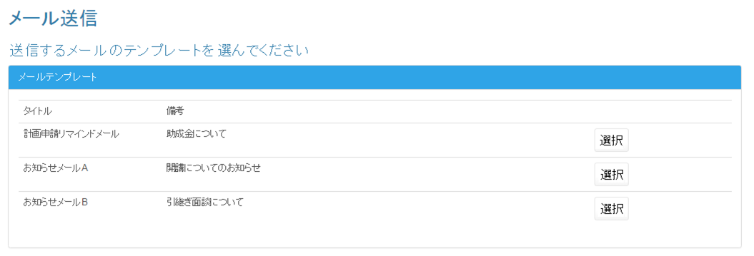

 | 入力仕様
 | No | 項目名 | 物理名 |  | コントロール |  | 必須 |  | 桁数 | 最小値 | 最大値 |  | IME | 属性 |  |  | 備考

 | 1 | メールテンプレートID | mailTemplateId |  | パラメータ |  | ○ |  | - | - | - |  | - | 半角数字 |  |  | 選択(2)押下時にパラメータとしてmailTemplateIdをメールテンプレート確認画面に渡す

 | 2 | 選択 | - |  | リンク |  | - |  | - | - | - |  | - | /mail/send/template/preview

 | 出力仕様
 | No | 項目名 |  | データ元 |  |  |  |  |  |  |  | 備考
 |  |  |  | テーブル名 |  |  |  | フィールド
 | 1 | メールテンプレートID |  | m_mail_template |  |  |  | mail_template_id |  |  |  | 非表示 最終更新日降順で表示する。
 | 2 | タイトル |  | m_mail_template |  |  |  | subject |  |  |  | 最終更新日降順で表示する。
 | 3 | 備考 |  | m_mail_template |  |  |  | mail_templete_note |  |  |  | 最終更新日降順で表示する。

 | その他仕様
 | DBに登録されているメールテンプレートの情報を全件取得する。

メールテンプレート確定画面
プロジェクト名 |  |  |  |  | システム名 |  |  | 画面レイアウト設計書 |  |  |  |  |  |  |  |  | 作成者 | 作成日 |  | 更新者 | 更新日
東京ITスクール事務システム化プロジェクトPh1 |  |  |  |  | LMS学習管理システム |  |  | メールテンプレート確定画面 |  |  |  |  |  |  |  |  | 塩澤 | 2016-10-25 |  | 髙野 | 2017-08-03

 | ※画面イメージ

 |  | メール送信

 |  |  | テンプレート内容確認
 |  |  |  | 件名：

 |  |  |  | 内容

 |  |  |  | 添付ファイル
 |  |  |  | ○○.xlsx (○○.○ KB)
 |  |  |  | ○○.xlsx (○○.○ KB)

送付先コース選択
 |  |  |  | 送付先コース選択

送付先会場選択

 | 入力仕様
 | No | 項目名 |  |  | 物理名 |  | コントロール |  | 必須 |  | 桁数 | 最小値 | 最大値 |  | IME | 属性 |  |  | 備考

 | 1 | 添付ファイル名 |  |  | - |  | リンク |  | - |  | - | - | - |  | - | 添付ファイル格納場所へのリンク |  |  | 押下時にファイルを開く
 | 2 | メールテンプレートID |  |  | mailTemplateId |  | パラメータ |  | ○ |  | - | - | - |  | - | 半角数字 |  |  | 送付先コース選択(3)押下時にパラメータとしてmailTemplateIdを送信先コース選択画面に渡す
 | 3 | 送付先コース選択 |  |  | - |  | リンク |  | - |  | - | - | - |  | - | /mail/send/course
 | 4 | 送付先会場選択 |  |  | - |  | リンク |  | - |  | - | - | - |  | - | /mail/send/place

 | 出力仕様
 | No | 項目名 |  |  |  | データ元 |  |  |  |  |  |  |  | 備考
 |  |  |  |  |  | テーブル名 |  |  |  | フィールド
 | 1 | メールテンプレートID |  |  |  | m_mail_template |  |  |  | mail_template_id |  |  |  | 非表示
 | 2 | メール件名 |  |  |  | m_mail_template |  |  |  | subject
 | 3 | メール本文 |  |  |  | m_mail_template |  |  |  | body
 | 4 | 添付ファイル名 |  |  |  | m_file |  |  |  | file_name
 | 5 | 添付ファイルサイズ |  |  |  | - |  |  |  | - |  |  |  | jp.co.sss.lms.util.FileUtileクラスのparseFileSizeメソッドを使用して取得
 | 6 | 添付ファイル |  |  |  | m_file |  |  |  | file_path

 | その他仕様

 | 1.メールテンプレートIDを受け取る。
 | 2.受け取ったIDに対応するメールのタイトル、本文を検索し取得。
 | 3.受け取ったIDに対応する添付ファイルをメールテンプレート・ファイル紐付けテーブルを通して検索。
 | ファイル名とファイルパスを取得。

送信先コース選択画面
プロジェクト名 |  |  | システム名 |  |  | 画面レイアウト設計書 |  |  |  |  |  |  |  |  | 作成者 | 作成日 |  | 更新者 | 更新日
東京ITスクール事務システム化プロジェクトPh1 |  |  | LMS学習管理システム |  |  | 送信先コース選択画面 |  |  |  |  |  |  |  |  | 塩澤 | 2016-10-25 |  | 原 | 2017-08-15

 | 画面イメージ

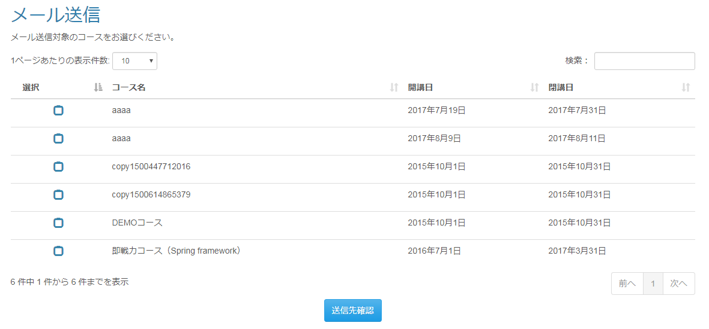

 | 入力仕様
 | No | 項目名 | 物理名 |  | コントロール |  | 必須 |  | 桁数 | 最小値 | 最大値 |  | IME | 属性 |  |  | 備考

 | 1 | 選択 | courseSelect |  | checkbox |  | ○ |  | - | - | - |  | - | courseIdを格納する配列
 | 2 | メールテンプレートID | mailTemplateId |  | hidden |  | ○ |  | - | - | - |  | - | 半角数字
 | 3 | 送信確認 | - |  | 送信ボタン |  | - |  | - | - | - |  | - | mail/send/course/confirm

 | 出力仕様
 | No | 項目名 |  | データ元 |  |  |  |  |  |  |  | 備考
 |  |  |  | テーブル名 |  |  |  | フィールド
 | 1 | メールテンプレートID |  | m_mail_template |  |  |  | mail_template_id |  |  |  | 非表示
 | 2 | コースID |  | m_course |  |  |  | course_id |  |  |  | 非表示
 | 3 | コース名 |  | m_course |  |  |  | course_name
 | 4 | 開講日 |  | m_course |  |  |  | open_time
 | 5 | 閉講日 |  | m_course |  |  |  | close_time

 | その他仕様
 | 1.DBに登録されているコースを全件検索し、
 | コースID、コース名、開講日、閉講日を取得。
 | （既存のjp.co.sss.lms.action.course.ListActionを参照。開講日時で降順にソートする。）

送信先会場選択画面
プロジェクト名 |  |  |  | システム名 |  |  |  | 画面レイアウト設計書 |  |  |  |  |  |  |  |  |  | 作成者 | 作成日 |  | 更新者 |  | 更新日
東京ITスクール事務システム化プロジェクトPh1 |  |  |  | LMS学習管理システム |  |  |  | 送信先会場選択画面 |  |  |  |  |  |  |  |  |  | 髙野 | 2017-08-03 |  | 原 |  | 2017-08-15

 | ※画面イメージ

 |  | メール送信

 |  | メール送付対象の会場をお選びください。

 |  |  | 選択 |  |  | 会場名 |  |  |  |  |  | 会場詳細 |  |  |  |  |  |  |  |  |  | 備考

 |  |  |  |  |  | 秋葉原研修センター |  |  |  |  |  | 東京都台東区台東 X-X-XX 秋葉原ビル1F |  |  |  |  |  |  |  |  |  | 101号室

 |  |  |  |  |  | 秋葉原研修センター |  |  |  |  |  | 東京都台東区台東 X-X-XX 秋葉原ビル2F |  |  |  |  |  |  |  |  |  | 201号室

 |  |  |  |  |  | 品川研修センター |  |  |  |  |  | 東京都品川区品川 X-X-XX 品川ビル3F |  |  |  |  |  |  |  |  |  | A会場

 |  |  |  |  |  | 品川研修センター |  |  |  |  |  | 東京都品川区品川 X-X-XX 品川ビル3F |  |  |  |  |  |  |  |  |  | B会場

 |  |  |  |  |  | 横浜研修センター |  |  |  |  |  | 神奈川県横浜市西区 X-X-XX 横浜ビル |  |  |  |  |  |  |  |  |  | 備考なし

送信確認

 | 入力仕様
 | No | 項目名 |  | 物理名 |  |  | コントロール |  | 必須 |  | 桁数 |  | 最小値 | 最大値 |  | IME | 属性 |  |  | 備考

 | 1 | 選択 |  | placeSelect |  |  | checkbox |  | ○ |  | - |  | - | - |  | - | placeIdを格納する配列
 | 2 | メールテンプレートID |  | mailTemplateId |  |  | hidden |  | ○ |  | - |  | - | - |  | - | 半角数字
 | 3 | 送信確認 |  | - |  |  | 送信ボタン |  | - |  | - |  | - | - |  | - | mail/send/place/confirm

 | 出力仕様
 | No | 項目名 |  |  | データ元 |  |  |  |  |  |  |  |  |  | 備考
 |  |  |  |  | テーブル名 |  |  |  |  | フィールド
 | 1 | メールテンプレートID |  |  | m_mail_template |  |  |  |  | mail_template_id |  |  |  |  | 非表示
 | 2 | 会場ID |  |  | m_place |  |  |  |  | place_id |  |  |  |  | 非表示
 | 3 | 会場名 |  |  | m_place |  |  |  |  | place_name
 | 4 | 会場詳細 |  |  | m_place |  |  |  |  | place_description
 | 5 | 備考 |  |  | m_place |  |  |  |  | place_note

 | その他仕様
 | 1.DBに登録されている会場を全件検索し、
 | 会場ID、会場名、会場詳細、備考を取得。
 | （既存のjp.co.sss.lms.action.place.ListActionを参照。会場IDで降順にソートする。）

送信先確認画面 (コース)
プロジェクト名 |  |  |  | システム名 |  |  |  |  | 画面レイアウト設計書 |  |  |  |  |  |  |  |  |  | 作成者 |  | 作成日 |  |  | 更新者 | 更新日
東京ITスクール事務システム化プロジェクトPh1 |  |  |  | LMS学習管理システム |  |  |  |  | 送信先確認画面 (コース) |  |  |  |  |  |  |  |  |  | 塩澤 |  | 2016-10-25 |  |  | 原 | 2017-08-15

 | ※画面イメージ(送付先コース選択から遷移)

 |  | メール送信

 |  | 以下の企業担当者にメールを送信します。
 |  | (※コースが違う同一担当者へのメールは、送信時にひとつにまとめられます。同じメールが2通以上送られることはありません。)

 |  |  | 選択 |  | コース名 |  |  | 会場名 |  |  |  |  |  | 企業名 |  |  |  |  |  | 担当者名 |  |  | メールアドレス

 |  |  |  |  | ○○コース |  |  | 秋葉原研修センター(101号室) |  |  |  |  |  | 株式会社Aシステム |  |  |  |  |  | 企業担当者A-1 |  |  | AAA@co.jp

 |  |  |  |  | ○○コース |  |  | 横浜研修センター |  |  |  |  |  | 株式会社Bシステム |  |  |  |  |  | 企業担当者A-2 |  |  | bbb@co.jp

 |  |  |  |  | ××コース |  |  | 秋葉原研修センター(201号室) |  |  |  |  |  | 株式会社Cシステム |  |  |  |  |  | 企業担当者A-3 |  |  | Ccc@co.jp

確認

 | 入力仕様
 | No | 項目名 |  | 物理名 |  |  | コントロール |  |  | 必須 |  | 桁数 | 最小値 |  | 最大値 |  | IME | 属性 |  |  |  | 備考

 | 1 | 選択 |  | userSelect |  |  | checkbox |  |  | ○ |  | - | - |  | - |  | - | userCompanyIdを格納する配列
 | 2 | コースIDリスト |  | courseSelect |  |  | hidden |  |  | ○ |  | - | - |  | - |  | - | courseIdを格納する配列
 | 3 | メールテンプレートID |  | mailTemplateId |  |  | hidden |  |  | ○ |  | - | - |  | - |  | - | 半角数字
 | 4 | 確認 |  | - |  |  | 送信ボタン |  |  | - |  | - | - |  | - |  | - | /mail/send/confirm

 | 出力仕様
 | No | 項目名 |  |  |  | データ元 |  |  |  |  |  |  |  |  |  | 備考
 |  |  |  |  |  | テーブル名 |  |  |  |  | フィールド
 | 1 | メールテンプレートID |  |  |  | m_mail_template |  |  |  |  | mail_template_id |  |  |  |  | 非表示
 | 2 | ユーザカンパニーID |  |  |  | t_user_company |  |  |  |  | t_user_company_id |  |  |  |  | 非表示
 | 3 | コース名 |  |  |  | m_course |  |  |  |  | course_name
 | 4 | 会場名 |  |  |  | m_place |  |  |  |  | place_name
 | 5 | 備考 |  |  |  | m_place |  |  |  |  | place_note
 | 6 | 企業名 |  |  |  | m_company |  |  |  |  | company_name
 | 7 | 企業担当者名 |  |  |  | m_user |  |  |  |  | user_name
 | 8 | 企業担当者メールアドレス |  |  |  | m_user |  |  |  |  | mail_address

 | その他仕様
 | ・送付先コース選択から遷移した場合
 | 1.コースIDに対応する企業IDを企業・コース紐付けテーブルから取得。
 | 2.1で取得した企業IDに対応する企業名を取得。
 | 3.1で取得した企業IDに対応するユーザーIDをユーザー・企業紐付けテーブルから取得。
 | 4.3で取得したユーザーIDに対応する企業担当者のユーザー名とメールアドレスを取得。
 | 5.確認ボタン押下時、選択したコースの企業担当者が存在するか確認。

送信先確認画面(会場)
プロジェクト名 |  |  |  | システム名 |  |  |  | 画面レイアウト設計書 |  |  |  |  |  |  |  |  |  | 作成者 |  | 作成日 |  | 更新者 | 更新日
東京ITスクール事務システム化プロジェクトPh1 |  |  |  | LMS学習管理システム |  |  |  | 送信先確認画面(会場) |  |  |  |  |  |  |  |  |  | 髙野 |  | 2017-08-07 |  | 原 | 2017-08-15

 | ※画面イメージ(送付先会場選択から遷移)

 |  | メール送信

 |  | 以下の企業担当者にメールを送信します。
 |  | (※会場が違う同一担当者へのメールは、送信時にひとつにまとめられます。同じメールが2通以上送られることはありません。)

 |  |  | 選択 |  | 会場名 |  |  |  | コース名 |  |  |  | 企業名 |  |  |  |  |  | 担当者名 |  | メールアドレス

 |  |  |  |  | 秋葉原研修センター(101号室) |  |  |  | ○○コース |  |  |  | 株式会社Aシステム |  |  |  |  |  | 企業担当者A-1 |  | AAA@co.jp

 |  |  |  |  | 横浜研修センター |  |  |  | ○○コース |  |  |  | 株式会社Bシステム |  |  |  |  |  | 企業担当者A-2 |  | bbb@co.jp

 |  |  |  |  | 秋葉原研修センター(201号室) |  |  |  | ××コース |  |  |  | 株式会社Cシステム |  |  |  |  |  | 企業担当者A-3 |  | Ccc@co.jp

確認

 | 入力仕様
 | No | 項目名 |  | 物理名 |  |  | コントロール |  | 必須 |  | 桁数 | 最小値 |  | 最大値 |  | IME | 属性 |  |  |  | 備考

 | 1 | 選択 |  | userSelect |  |  | checkbox |  | ○ |  | - | - |  | - |  | - | userCompanyIdを格納する配列
 | 2 | 会場IDリスト |  | placeSelect |  |  | hidden |  | ○ |  | - | - |  | - |  | - | placeIdを格納する配列
 | 3 | メールテンプレートID |  | mailTemplateId |  |  | hidden |  | ○ |  | - | - |  | - |  | - | 半角数字
 | 4 | 確認 |  | - |  |  | 送信ボタン |  | - |  | - | - |  | - |  | - | /mail/send/confirm

 | 出力仕様
 | No | 項目名 |  |  |  | データ元 |  |  |  |  |  |  |  |  | 備考
 |  |  |  |  |  | テーブル名 |  |  |  | フィールド
 | 1 | メールテンプレートID |  |  |  | m_mail_template |  |  |  | mail_template_id |  |  |  |  | 非表示
 | 2 | ユーザカンパニーID |  |  |  | t_user_company |  |  |  | t_user_company_id |  |  |  |  | 非表示
 | 3 | 会場名 |  |  |  | m_place |  |  |  | place_name
 | 4 | 備考 |  |  |  | m_place |  |  |  | place_note
 | 5 | コース名 |  |  |  | m_course |  |  |  | course_name
 | 6 | 企業名 |  |  |  | m_company |  |  |  | company_name
 | 7 | 企業担当者名 |  |  |  | m_user |  |  |  | user_name
 | 8 | 企業担当者メールアドレス |  |  |  | m_user |  |  |  | mail_address

 | ・送付先会場選択から遷移した場合
 | 1.会場IDに対応する企業・コース紐付けIDを会場アサイン情報テーブルから取得。
 | 2.1で取得した企業・コース紐付けIDに対応するコースID、企業IDを取得。
 | 3.2で取得した企業IDに対応する企業名を取得。
 | 4.2で取得した企業IDに対応するユーザーIDをユーザー・企業紐付けテーブルから取得。
 | 5.4で取得したユーザーIDに対応する企業担当者のユーザー名とメールアドレスを取得。
 | 6.確認ボタン押下時、選択した会場が存在するか確認。

メール送信前最終確認画面
プロジェクト名 |  |  |  | システム名 |  |  | 画面レイアウト設計書 |  |  |  |  |  |  |  |  |  |  | 作成者 | 作成日 |  | 更新者 | 更新日
東京ITスクール事務システム化プロジェクトPh1 |  |  |  | LMS学習管理システム |  |  | メール送信前最終確認画面 |  |  |  |  |  |  |  |  |  |  | 塩澤 | 2016-10-25 |  | 髙野 | 2017-08-10

 | 画面イメージ
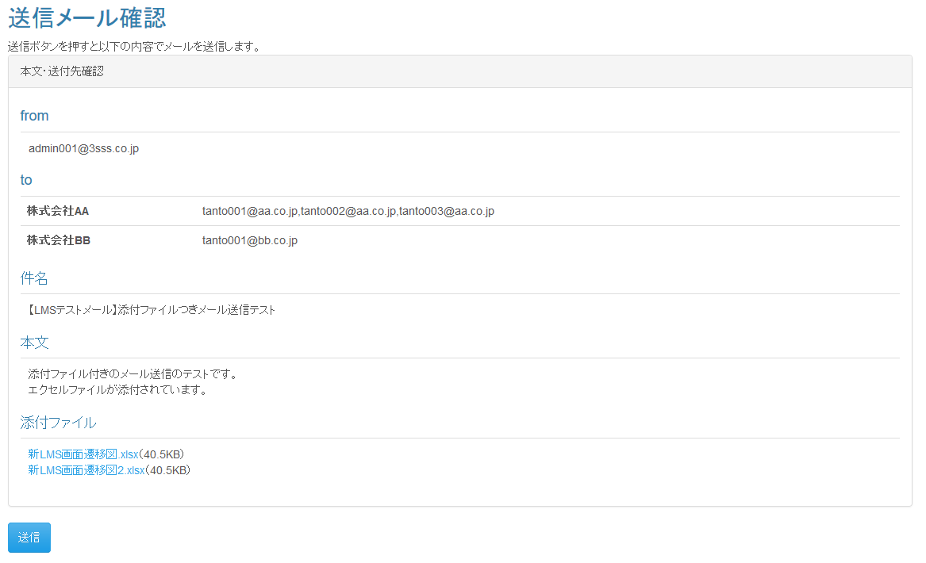

 | (次ページへ続く)

 | 入力仕様
 | No |  | 項目名 | 物理名 |  | コントロール |  |  | 必須 |  | 桁数 | 最小値 |  | 最大値 |  | IME | 属性 |  |  | 備考

 | 1 |  | メールテンプレートID | mailTemplateId |  | hidden |  |  | ○ |  | - | - |  | - |  | - | 半角数字
 | 2 |  | コースIDリスト | courseSelect |  | hidden |  |  | ○ |  | - | - |  | - |  | - | couseIdを格納するリスト
 | 3 |  | ユーザカンパニーIDリスト | - |  | hidden |  |  | ○ |  | - | - |  | - |  | - | userCompanyIdを格納するリスト
 | 4 |  | 送信 | - |  | 送信ボタン |  |  | - |  | - | - |  | - |  | - | complate

 | 出力仕様
 | No |  | 項目名 |  | データ元 |  |  |  |  |  |  |  |  |  | 備考
 |  |  |  |  | テーブル名 |  |  |  |  | フィールド
 | 1 |  | メールテンプレートID |  | m_mail_template |  |  |  |  | mail_template_id |  |  |  |  | 非表示
 | 2 |  | メール件名 |  | m_mail_template |  |  |  |  | subject
 | 3 |  | メール本文 |  | m_mail_template |  |  |  |  | body
 | 4 |  | ファイルID |  | m_file |  |  |  |  | file_id |  |  |  |  | 非表示
 | 5 |  | 添付ファイル名 |  | m_file |  |  |  |  | file_name
 | 6 |  | 添付ファイルサイズ |  | - |  |  |  |  | - |  |  |  |  | jp.co.sss.lms.util.FileUtileクラスのparseFileSizeメソッドを使用して取得
 | 7 |  | メールアドレス(from) |  | - |  |  |  |  | - |  |  |  |  | プロパティファイルから送信元メールアドレス読み出し
 | 8 |  | 企業名 |  | m_company |  |  |  |  | company_name
 | 9 |  | メールアドレス(to) |  | m_user |  |  |  |  | mail_address

 | データベース 登録
 | No |  | 名称 |  | テーブル名(物理名） |  |  |  |  | カラム名(物理名） |  |  |  |  | 備考

 | 1 |  | 送信履歴ID |  | t_mail_history |  |  |  |  | mail_history_id |  |  |  |  | 自動採番
 | 2 |  | メールテンプレートID （送信履歴登録用） |  | t_mail_history |  |  |  |  | mail_template_id
 | 3 |  | 送信ユーザー名 |  | t_mail_history |  |  |  |  | user_name
 | 4 |  | 送付先メールアドレス |  | t_mail_history |  |  |  |  | mail_address
 | 5 |  | 企業名 |  | t_mail_history |  |  |  |  | company_name
 | 6 |  | コース名 |  | t_mail_history |  |  |  |  | course_name

 | メール送付内容
 | No |  | 項目名 | データ元 |  |  |  |  |  |  |  |  | 備考
 |  |  |  | テーブル名 |  |  |  | フィールド
 | 1 |  | 宛先 | m_user |  |  |  | mail_address |  |  |  |  | パラメータとして渡されてコースIDに紐づくデータを設定する。
 | 2 |  | 件名 | m_mail_template |  |  |  | subject |  |  |  |  | パラメータとして渡されたメールテンプレートIDに紐づくファイルを取得する。
 | 3 |  | メール本文 | m_mail_template |  |  |  | body |  |  |  |  | パラメータとして渡されたメールテンプレートIDに紐づくファイルを取得する。
 | メール本文埋め込み
 | 4 |  | 企業名 | m_company |  |  |  | company_name |  |  |  |  | パラメータとして渡されたメールテンプレートIDに紐づくファイルを取得する。
 | 5 |  | コース名 | m_course |  |  |  | course_name |  |  |  |  | パラメータとして渡されたメールテンプレートIDに紐づくファイルを取得する。
 | 添付ファイル
 | 6 |  | 添付ファイル | m_file |  |  |  | file_path |  |  |  |  | パラメータとして渡されたメールテンプレートIDに紐づくファイルを取得する。

 | その他仕様
 |  | 1.ファイル名押下時
 |  |  | ファイル名押下時、パラメーターとして渡されたファイルIDからファイルマスタを参照し、添付ファイルのダウンロードを行う。

メール送信完了
プロジェクト名 |  | システム名 | 画面レイアウト設計書 | 作成者 | 作成日 | 更新者 | 更新日
東京ITスクール事務システム化プロジェクトPh1 |  | LMS学習管理システム | メール送信完了 | 塩澤 | 2016-10-25 | 髙野 | 2017-08-10

 | 画面イメージ
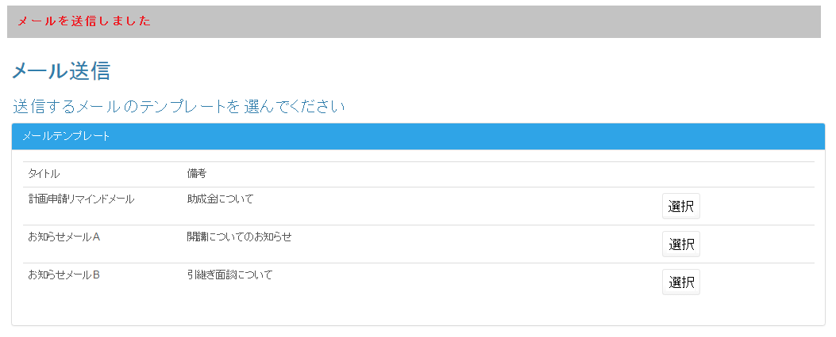

 | その他仕様
 | 画面自体は「メールテンプレート選択画面」と同一で、画面上部にメール送信が完了した旨を伝えるメッセージを表示する。

メールテンプレート一覧画面
プロジェクト名 |  |  |  | システム名 |  |  | 画面レイアウト設計書 |  |  |  |  |  |  |  |  | 作成者 | 作成日 |  | 更新者 | 更新日
東京ITスクール事務システム化プロジェクトPh1 |  |  |  | LMS学習管理システム |  |  | メールテンプレート一覧画面 |  |  |  |  |  |  |  |  | 塩澤 | 2016-10-25 |  | 髙野 | 2017-08-10

 | 画面イメージ
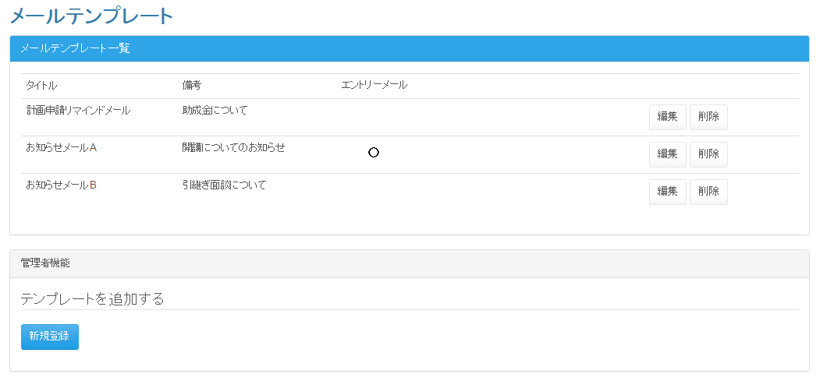

 | 入力仕様
 | No |  | 項目名 | 物理名 |  | コントロール |  | 必須 |  | 桁数 | 最小値 | 最大値 |  | IME | 属性 |  |  | 備考

 | 1 |  | メールテンプレートID | mailTemplateId |  | パラメータ |  | ○ |  | - | - | - |  | - | 半角数字 |  |  | 編集／削除押下時
 | 2 |  | 詳細 | - |  | リンク |  | - |  | - | - | - |  | - | /mail/template/detail
 | 2 |  | 編集 | - |  | リンク |  | - |  | - | - | - |  | - | /mail/template/update
 | 3 |  | 削除 | - |  | リンク |  | - |  | - | - | - |  | - | /mail/template/delete |  |  | 確認ダイアログが表示される
 | 4 |  | 新規登録 | - |  | リンク |  | - |  | - | - | - |  | - | /mail/template/regist

 | 出力仕様
 | No |  | 項目名 |  | データ元 |  |  |  |  |  |  |  | 備考
 |  |  |  |  | テーブル名 |  |  |  | フィールド
 | 1 |  | メールテンプレートID |  | m_mail_template |  |  |  | mail_template_id |  |  |  | 非表示
 | 2 |  | タイトル |  | m_mail_template |  |  |  | subject
 | 3 |  | エントリーメールフラグ |  | m_mail_template |  |  |  | entry_mail_flag |  |  |  | フラグが立っていない場合は空欄、フラグが立っている場合は○を表示する
 | 4 |  | 備考 |  | m_mail_template |  |  |  | mail_templete_note

 | その他仕様
 | DBに登録されているメールテンプレートの情報を全件取得する

 | ・削除ボタン押下時
 |  | 1.パラメータとして渡せされたテンプレートIDに紐づくファイルを削除する

 | データベース 削除
 | No |  | 名称 |  | テーブル名(物理名） |  |  |  | 備考

 | 1 |  | メールテンプレートマスタ |  | m_mail_template |  |  |  | パラメータとして渡されたメールテンプレートIDに紐づくデータを削除する。
 | 2 |  | ファイル・メールテンプレート紐づけテーブル |  | t_file_mail_template |  |  |  | パラメータとして渡されたメールテンプレートIDに紐づくデータを削除する。
 | 3 |  | ファイルマスタ |  | m_file |  |  |  | パラメータとして渡されたメールテンプレートIDに紐づくデータを削除する。

メールテンプレート登録画面
プロジェクト名 |  |  | システム名 |  |  | 画面レイアウト設計書 |  |  |  |  |  |  |  |  | 作成者 | 作成日 |  | 更新者 | 更新日
東京ITスクール事務システム化プロジェクトPh1 |  |  | LMS学習管理システム |  |  | メールテンプレート登録画面 |  |  |  |  |  |  |  |  | 塩澤 | 2016-10-25 |  | 髙野 | 2017-08-10

 | 画面イメージ
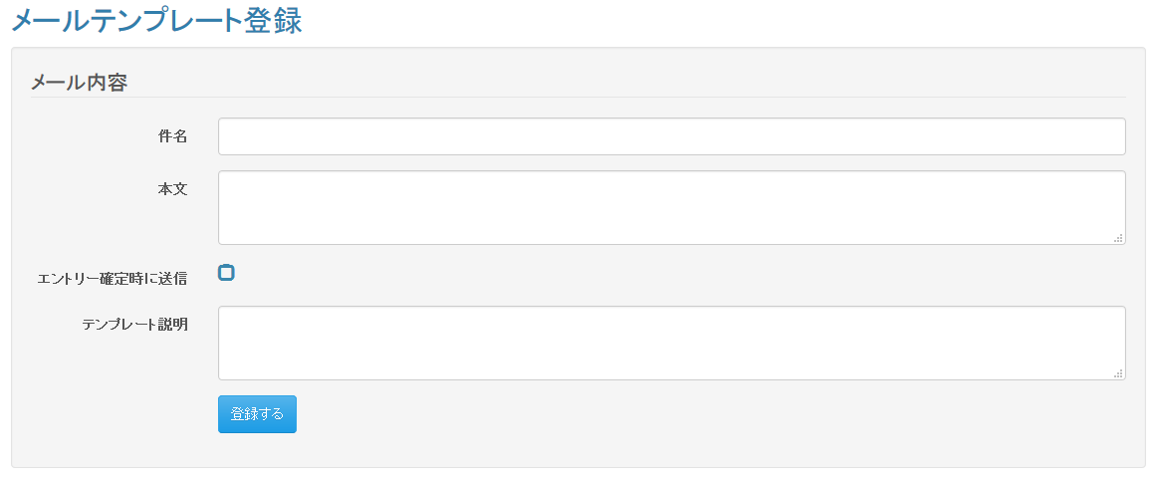

 | 入力仕様
 | No | 項目名 | 物理名 |  | コントロール |  | 必須 |  | 桁数 | 最小値 | 最大値 |  | IME | 属性 |  |  | 備考

 | 1 | 件名 | title |  | テキストボックス |  | ○ |  | 100 | - | - |  | On | 文字列
 | 2 | 本文 | subject |  | テキストエリア |  | ○ |  | 10000 | - | - |  | - | 文字列
 | 3 | エントリーメール対象 | entryFlg |  | チェックボックス |  | - |  | - | - | - |  | - | -
 | 4 | テンプレートの説明 | description |  | テキストエリア |  | - |  | - | - | - |  | On | 文字列
 | 5 | 登録 | - |  | 送信ボタン |  | - |  | - | - | - |  | - | complate

 | データベース 登録
 | No | 名称 |  | テーブル名(物理名） |  |  |  | カラム名(物理名） |  |  |  | 備考

 | 1 | メールテンプレートID |  | m_mail_template |  |  |  | mail_template_id |  |  |  | 自動採番
 | 2 | メール件名 |  | m_mail_template |  |  |  | subject |  |  |  | 画面入力
 | 3 | メール本文 |  | m_mail_template |  |  |  | body |  |  |  | 画面入力
 | 4 | エントリーメールフラグ |  | m_mail_template |  |  |  | entry_mail_flg |  |  |  | 画面入力
 | 5 | 備考 |  | m_mail_template |  |  |  | mail_templete_note |  |  |  | 画面入力

メールテンプレート編集画面
プロジェクト名 |  |  |  | システム名 |  |  | 画面レイアウト設計書 |  |  |  |  |  |  |  |  | 作成者 | 作成日 |  | 更新者 | 更新日
東京ITスクール事務システム化プロジェクトPh1 |  |  |  | LMS学習管理システム |  |  | メールテンプレート編集画面 |  |  |  |  |  |  |  |  | 塩澤 | 2016-10-25 |  | 髙野 | 2017-08-10

 | 画面イメージ
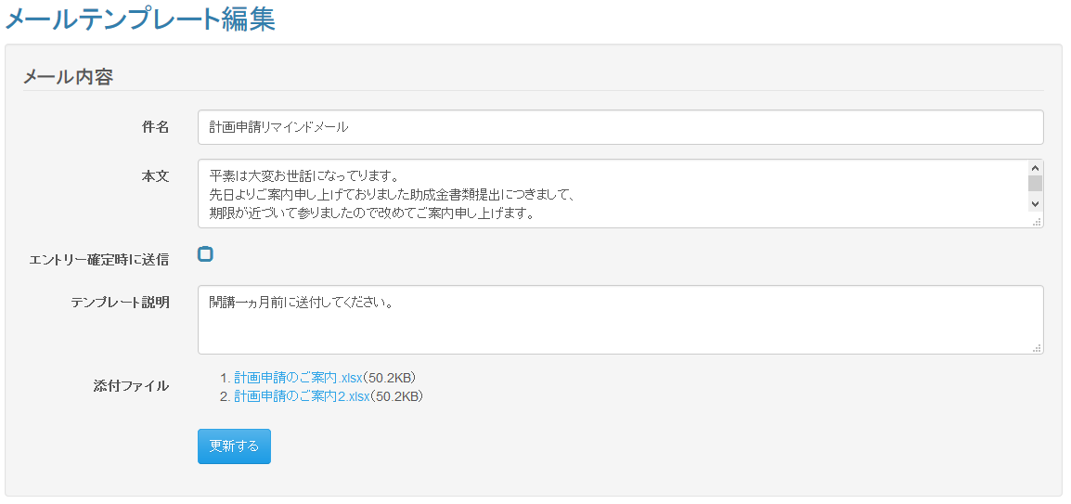

 | 入力仕様
 | No |  | 項目名 | 物理名 |  | コントロール |  | 必須 |  | 桁数 | 最小値 | 最大値 |  | IME | 属性 |  |  | 備考

 | 1 |  | メールテンプレートID | mailTemplateId |  | hidden |  | ○ |  | - | - | - |  | - | 半角数字
 | 2 |  | 件名 | title |  | テキストボックス |  | ○ |  | 100 | - | - |  | On | 全角文字
 | 3 |  | 本文 | subject |  | テキストエリア |  | ○ |  | 10000 | - | - |  | - | 全角文字
 | 4 |  | エントリーメール対象 | entryMailFlg |  | チェックボックス |  | - |  | - | - | - |  | - | -
 | 5 |  | テンプレートの説明 | description |  | テキストエリア |  | - |  | - | - | - |  | On | 全角文字
 | 6 |  | 登録 | - |  | 送信ボタン |  | - |  | - | - | - |  | - | complete

 | 出力仕様
 | No |  | 項目名 |  | データ元 |  |  |  |  |  |  |  | 備考
 |  |  |  |  | テーブル名 |  |  |  | フィールド
 | 1 |  | メールテンプレートID |  | m_mail_template |  |  |  | mail_template_id |  |  |  | 非表示
 | 2 |  | メール件名 |  | m_mail_template |  |  |  | subject
 | 3 |  | メール本文 |  | m_mail_template |  |  |  | body
 | 4 |  | エントリーメールフラグ |  | m_mail_template |  |  |  | entry_mail_flg
 | 5 |  | 備考 |  | m_mail_template |  |  |  | mail_template_note
 | 6 |  | 添付ファイル名 |  | m_file |  |  |  | file_name
 | 7 |  | 添付ファイルID |  | m_file |  |  |  | file_id
 | 8 |  | 添付ファイルサイズ |  | - |  |  |  | - |  |  |  | jp.co.sss.lms.util.FileUtileクラスのparseFileSizeメソッドを使用して取得

 | データベース 削除
 | No |  | 名称 |  | テーブル名(物理名） |  |  |  | 備考

 | 1 |  | メールテンプレートマスタ |  | m_mail_template |  |  |  | パラメータとして渡されたメールテンプレートIDに紐づくデータを削除する。
 | 2 |  | ファイル・メールテンプレート紐づけテーブル |  | t_file_mail_template |  |  |  | パラメータとして渡されたメールテンプレートIDに紐づくデータを削除する。

 | データベース 登録
 | No |  | 名称 |  | テーブル名(物理名） |  |  |  | カラム名(物理名） |  |  |  | 備考

 | 1 |  | メールテンプレートID |  | m_mail_template |  |  |  | mail_template_id |  |  |  | 自動採番
 | 2 |  | メール件名 |  | m_mail_template |  |  |  | subject |  |  |  | 画面入力
 | 3 |  | メール本文 |  | m_mail_template |  |  |  | body |  |  |  | 画面入力
 | 4 |  | エントリーメールフラグ |  | m_mail_template |  |  |  | entry_mail_flg |  |  |  | 画面入力
 | 5 |  | 備考 |  | m_mail_template |  |  |  | mail_templete_note |  |  |  | 画面入力
 | 6 |  | ファイル・メールテンプレート紐付けＩＤ |  | t_file_mail_template |  |  |  | file_mailtemplate_id |  |  |  | 自動採番
 | 7 |  | メールテンプレートID |  | t_file_mail_template |  |  |  | mail_template_id |  |  |  | 登録されたメールテンプレートIDを設定
 | 8 |  | ファイルID |  | t_file_mail_template |  |  |  | file_id |  |  |  | 更新対象のメールテンプレートに紐づくファイルIDを設定
 | ※送信履歴を残すために編集時に更新を行わない。

 | その他仕様
 |  | 1.ファイル名押下時
 |  |  | ファイル名押下時、パラメーターとして渡されたファイルIDからファイルマスタを参照し、添付ファイルのダウンロードを行う。

メールテンプレート詳細画面
プロジェクト名 |  |  |  | システム名 |  |  | 画面レイアウト設計書 |  |  |  |  |  |  |  |  | 作成者 | 作成日 |  | 更新者 | 更新日
東京ITスクール事務システム化プロジェクトPh1 |  |  |  | LMS学習管理システム |  |  | メールテンプレート詳細画面 |  |  |  |  |  |  |  |  | 塩澤 | 2016-10-25 |  | 髙野 | 2017-08-10

 | 画面イメージ
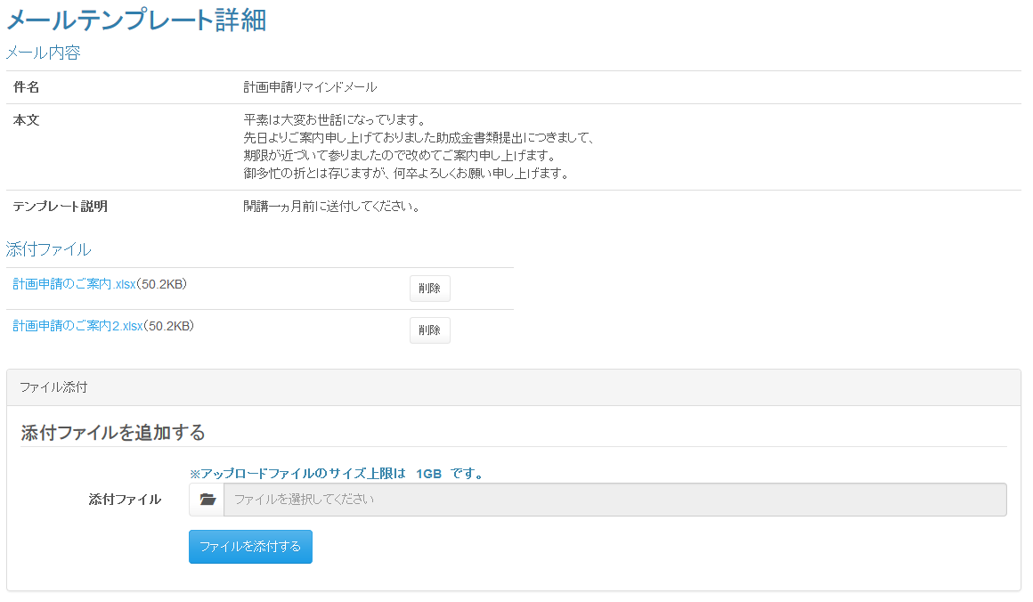

 | 出力仕様
 | No |  | 項目名 |  | データ元 |  |  |  |  |  |  |  | 備考
 |  |  |  |  | テーブル名 |  |  |  | フィールド
 | 1 |  | メールテンプレートID |  | m_mail_template |  |  |  | mail_template_id |  |  |  | 非表示
 | 2 |  | メール件名 |  | m_mail_template |  |  |  | subject
 | 3 |  | メール本文 |  | m_mail_template |  |  |  | body
 | 4 |  | 備考 |  | m_mail_template |  |  |  | mail_template_note
 | 5 |  | 添付ファイル名 |  | m_file |  |  |  | file_name
 | 6 |  | 添付ファイルID |  | m_file |  |  |  | file_id
 | 7 |  | 添付ファイルサイズ |  | - |  |  |  | - |  |  |  | jp.co.sss.lms.util.FileUtileクラスのparseFileSizeメソッドを使用して取得

 | ◆『ファイル名』押下時

 | 入力仕様
 | No |  | 項目名 | 物理名 |  | コントロール |  | 必須 |  | 桁数 | 最小値 | 最大値 |  | IME | 属性 |  |  | 備考

 | 1 |  | ファイルID | fileId |  | hidden |  | ○ |  | - | - | - |  | - | 半角数字
 | 2 |  | 添付ファイル名 | - |  | リンク |  | - |  | - | - | - |  | - | -

 | その他仕様
 |  | パラメーターとして渡されたファイルIDからファイルマスタを参照し、添付ファイルのダウンロードを行う。

 | ◆『ファイルを添付する』押下時

 | 入力仕様
 | No |  | 項目名 | 物理名 |  | コントロール |  | 必須 |  | 桁数 | 最小値 | 最大値 |  | IME | 属性 |  |  | 備考

 | 1 |  | メールテンプレートID | mailTemplateId |  | hidden |  | ○ |  | - | - | - |  | - | 半角数字
 | 2 |  | 添付ファイル | file |  | ファイル |  | ○ |  | - | - | - |  | - | ファイル
 | 3 |  | ファイルを添付する | - |  | 送信ボタン |  | - |  | - | - | - |  | - | /mail/templete/upload

 | その他 入力仕様
 | No |  | 項目名 | 備考

 | 1 |  | 添付ファイル | ファイルを添付する押下時、ファイルサイズが1Gを超えた場合、エラーとする。

 | データベース 登録
 | No |  | 名称 |  | テーブル名(物理名） |  |  |  | カラム名(物理名） |  |  |  | 備考

 | 1 |  | ファイルID |  | m_file |  |  |  | file_id |  |  |  | 自動採番
 | 2 |  | ファイル名 |  | m_file |  |  |  | file_name |  |  |  | 画面入力
 | 3 |  | ファイル場所 |  | m_file |  |  |  | file_path |  |  |  | /attachment_[自動採番された file_id]/[ファイル名]
 | 4 |  | ファイル・メールテンプレート紐付けＩＤ |  | t_file_mail_template |  |  |  | file_mailtemplate_id |  |  |  | 自動採番
 | 5 |  | メールテンプレートID |  | t_file_mail_template |  |  |  | mail_template_id |  |  |  | 画面入力
 | 6 |  | ファイルID |  | t_file_mail_template |  |  |  | file_id |  |  |  | 登録されたファイルIDを設定
 | ※送信履歴を残すために編集時に更新を行わない。

 | ◆『削除』押下時

 | 入力仕様
 | No |  | 項目名 | 物理名 |  | コントロール |  | 必須 |  | 桁数 | 最小値 | 最大値 |  | IME | 属性 |  |  | 備考

 | 1 |  | ファイルID | fileId |  | hidden |  | ○ |  | - | - | - |  | - | 半角数字
 | 2 |  | 削除 | - |  | 送信ボタン |  | - |  | - | - | - |  | - | /mail/templete/file/delete

 | データベース 削除
 | No |  | 名称 |  | テーブル名(物理名） |  |  |  | 備考

 | 1 |  | ファイル・メールテンプレート紐づけテーブル |  | t_file_mail_template |  |  |  | パラメータとして渡されたファイルIDに紐づくデータを削除する。
 | 2 |  | ファイルマスタ |  | m_file |  |  |  | パラメータとして渡されたファイルIDに紐づくデータを削除する。

メール送信履歴詳細画面
プロジェクト名 |  |  | システム名 |  |  | 画面レイアウト設計書 |  |  |  |  |  |  |  |  | 作成者 | 作成日 |  | 更新者 | 更新日
東京ITスクール事務システム化プロジェクトPh1 |  |  | LMS学習管理システム |  |  | メール送信履歴詳細画面 |  |  |  |  |  |  |  |  | 塩澤 | 2016-10-25 |  | 髙野 | 2017-08-10

 | 画面イメージ
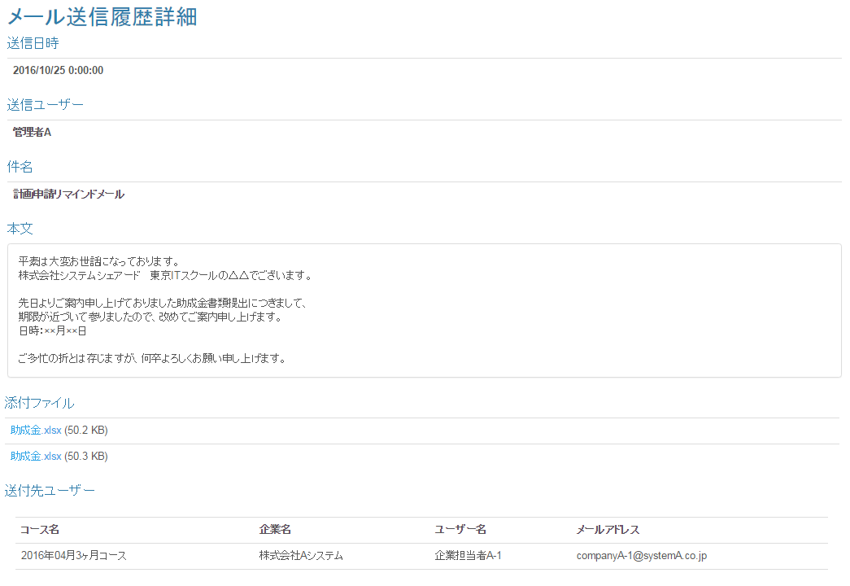

 | 入力仕様
 | No | 項目名 | 物理名 |  | コントロール |  | 必須 |  | 桁数 | 最小値 | 最大値 |  | IME | 属性 |  |  | 備考

 | 1 | 添付ファイル名 | - |  | リンク |  | - |  | - | - | - |  | - | ファイルパス |  |  | 押下時にファイルを開く

 | 出力仕様
 | No | 項目名 |  | データ元 |  |  |  |  |  |  |  | 備考
 |  |  |  | テーブル名 |  |  |  | フィールド
 | 1 | 送信日時 |  | t_mail_history |  |  |  | first_create_date
 | 2 | 送信ユーザー |  | t_mail_history |  |  |  | first_create_user
 | 3 | 件名 |  | m_mail_template |  |  |  | subject
 | 4 | 本文 |  | m_mail_template |  |  |  | body
 | 5 | 添付ファイル名 |  | m_file |  |  |  | file_name
 | 6 | 添付ファイルサイズ |  | - |  |  |  | - |  |  |  | jp.co.sss.lms.util.FileUtileクラスのparseFileSizeメソッドを使用して取得
 | 7 | 添付ファイル |  | m_mail_template |  |  |  | file_path
 | 8 | コース名 |  | t_mail_history |  |  |  | course_name
 | 9 | 企業名 |  | t_mail_history |  |  |  | company_name
 | 10 | ユーザー名 |  | t_mail_history |  |  |  | user_name
 | 11 | メールアドレス |  | t_mail_history |  |  |  | mail_address

 | その他仕様
 | 1.渡された送信履歴IDから、メール送信履歴テーブルの該当レコードを取得する
 | 2.1で取得したレコードのメールテンプレートIDから、メールテンプレートテーブルの該当レコードを取得する

